Sheet1
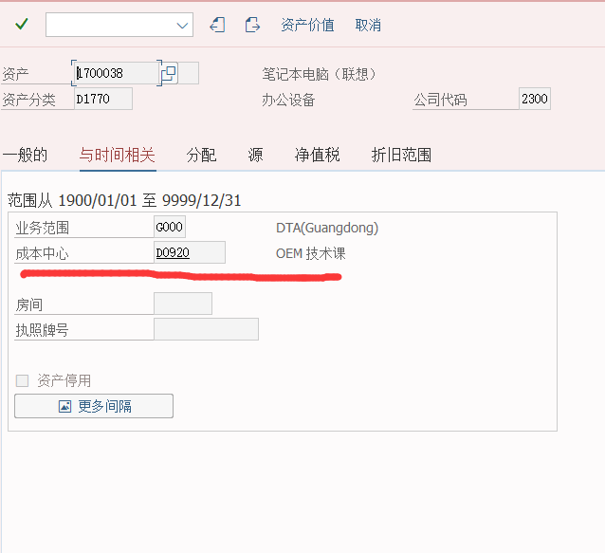
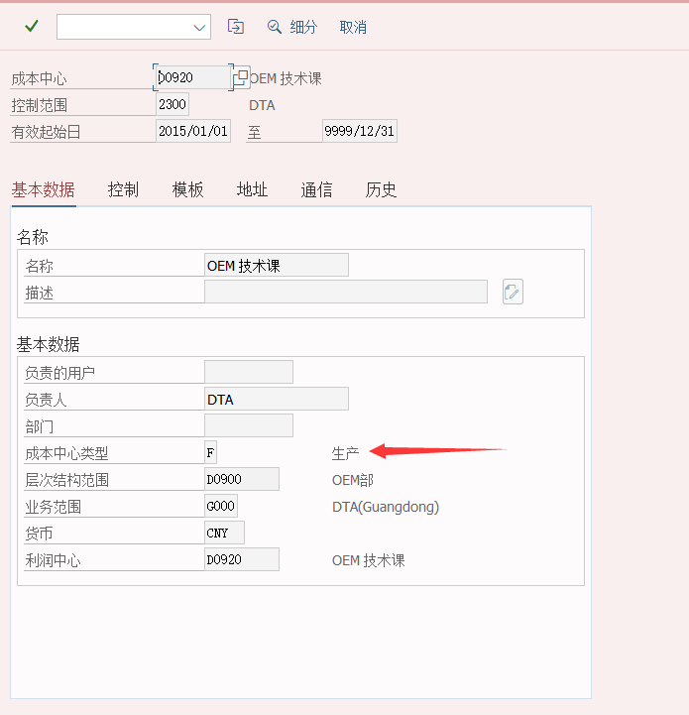

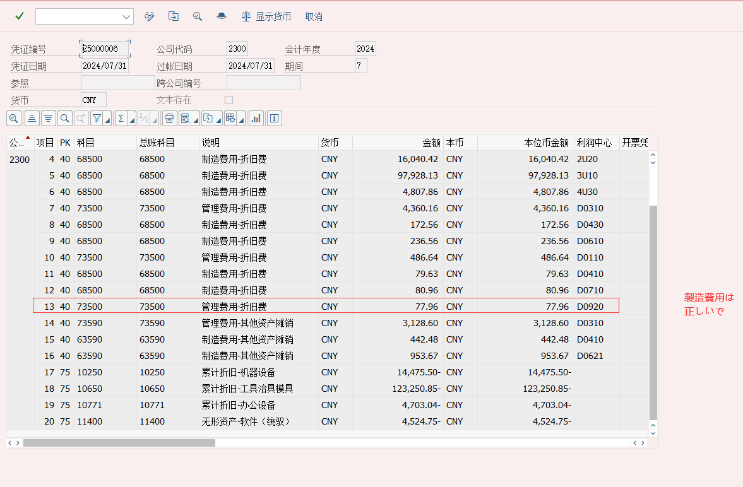

TSS確認
対象の固定資産
 | TC=AW01N

 | 2024/7月分はエラーなく減価償却が実行されています。
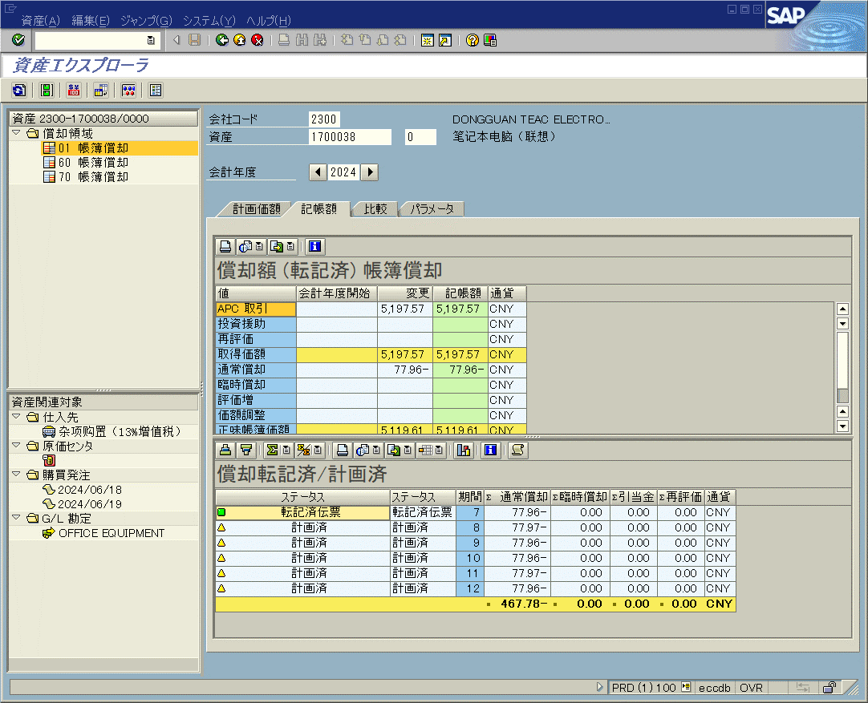

 | 会計伝票
 | 対象の減価償却費あり（2024/7/31 09:53:56）
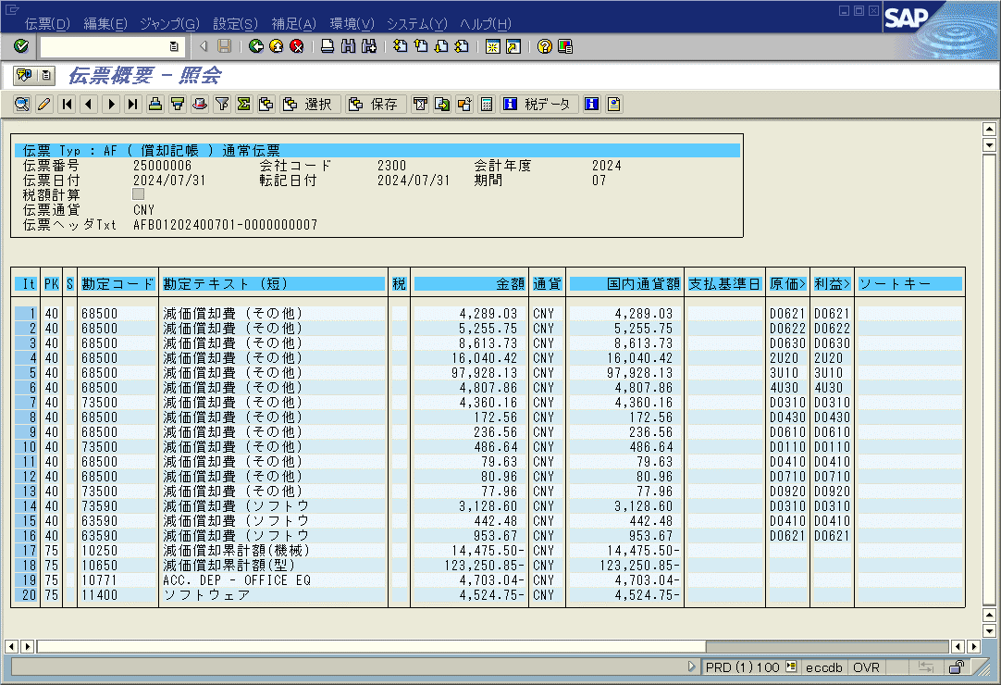

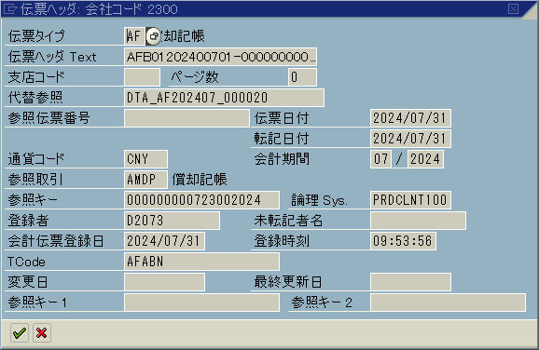

以上

